Хозяин
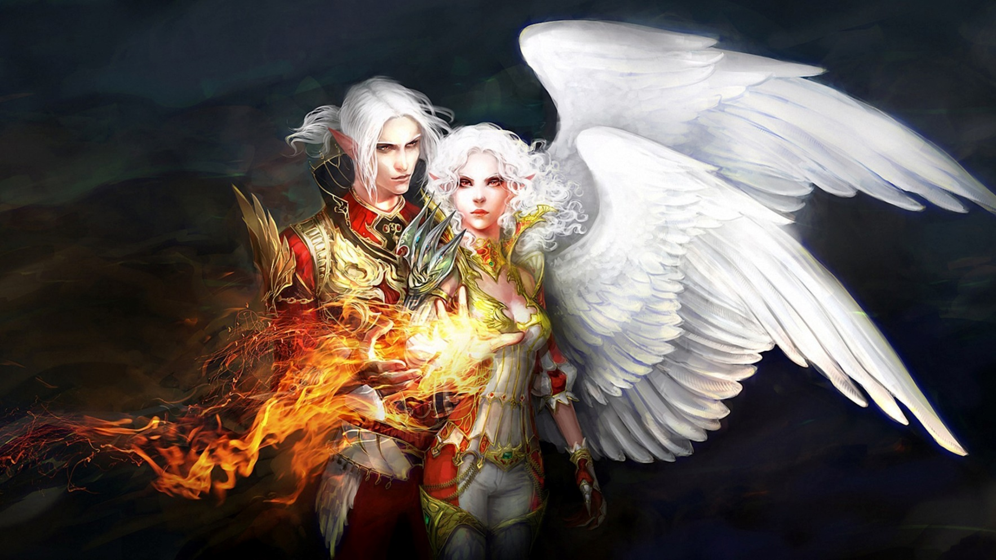
Имя | Эрот - Божество Любви

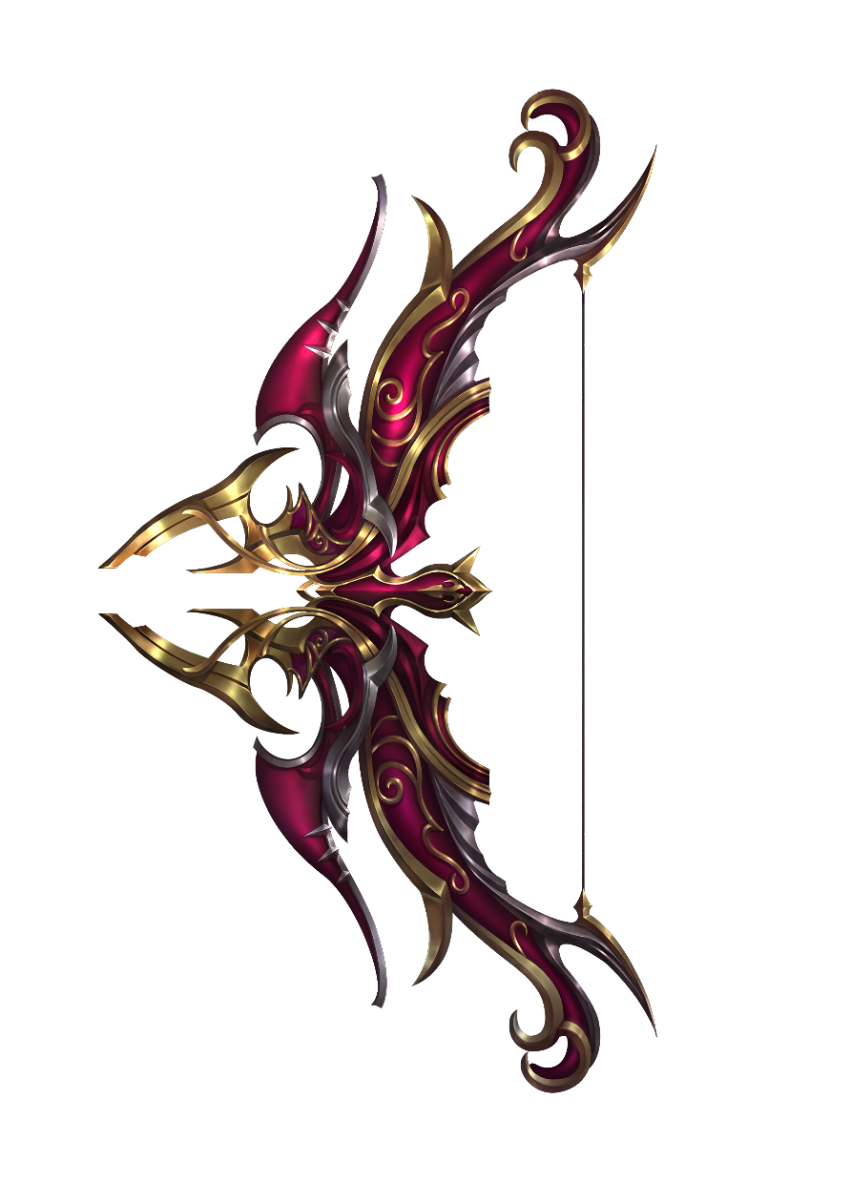
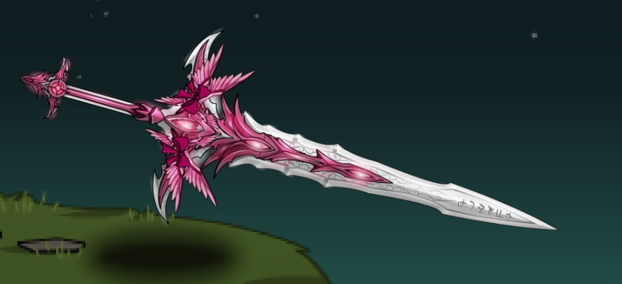
Диалог
 | Речь если есть Душа Психеи
 |  | %Просыпается% Я чувствую, Психея, ты здесь
 |  | %Осматривается% Где Психея, кто вы такие?
 |  |  | %Если ему расскажут про Психею%
 |  |  |  | Понятно, это я так понимаю принадлежит не вам, попрошу вернуть
 |  |  |  | %Забирает душу% Мне есть куда спешить сейчас, поэтому принесу извинения за это
 |  |  |  | %Достает зеркало и вас телепортирует на Верхушку Апулия к Пене%
 |  |  | %Если не расскажут, зайдет цапля и расскажет%
 |  |  |  | Понятно, это я так понимаю принадлежит не вам, попрошу вернуть
 |  |  |  | %Забирает душу% Мне есть куда спешить сейчас, поэтому принесу извинения за это
 |  |  |  | %Достает зеркало и вас телепортирует на Верхушку Апулия к Пене%
 |  |  | %Если цапля убита, Эрот будет стремиться начать бой, пока не отберет душу%
 |  |  |  | Раз настолько не важно кто вы такие, тогда мне придется забрать у вас эту Душу
 |  |  |  | %При удачной попытке телепортирует вас на Верхушку Апулия%
 | Речь если Психея была убита
 |  | Так вот что меня разбудило…
 |  | Психея, прости.
 |  | %Атака%

Локация Иллюзорный Апулий Исчезнет после того как Эрот перенесет персов или нападет

Способности
 | Подчинение - персонаж влюбляется в бога и готов делать ради него все что угодно, только противоположный пол
 | Пассивно - Безответная любовь - каждая атака Эрота вампирит его на 1%, к тому же высасывает ману из врага
 | Астральный удар крылом - Эрот Ударяет крылом и помещает противника в Астрал
Оружие
 | Полюбовленный меч крылатого рыцаря
 | Полюбовленный лук крылатого рыцаря

Фаза 1
 | Со старта постарается подчинить одного перса
 | Пассивка так же работает со старта
 | Против одного из персов ближнего боя будет использовать Астральный удар крылом
 | После этого, будет стараться отвампириться от игрока в Астрале
Фаза 2 | Как только упадет, начнется гниение, но не закончится, он восстанет, как Темный Ангел
 | Речь
 |  | Неужели Тьма была настолько близко?
 | Встает как Темный ангел
 | Его клинок удлинняется в 2 раза, он становится мобильным и у него терь фулл крылья
 | Использует все те же способности, но теперь они подкрепляются Тьмой
 |  | Темное подчинение - персонажу дополнительно начинает наноситься переодический урон здоровью и мане
 |  | Пассивно - Безответная Темная любовь - заклинание усиливается в 2 раза
 |  | Темный удар крыльями - Бьет перед собой крыльями, нанося порчу противникам, которая наносит переодический урон здоровью и магии
Конец фазы | Падает, разлагается
 | %Дропает кусок рукояти полюбовленного меча крылатого рыцаря%

Страж
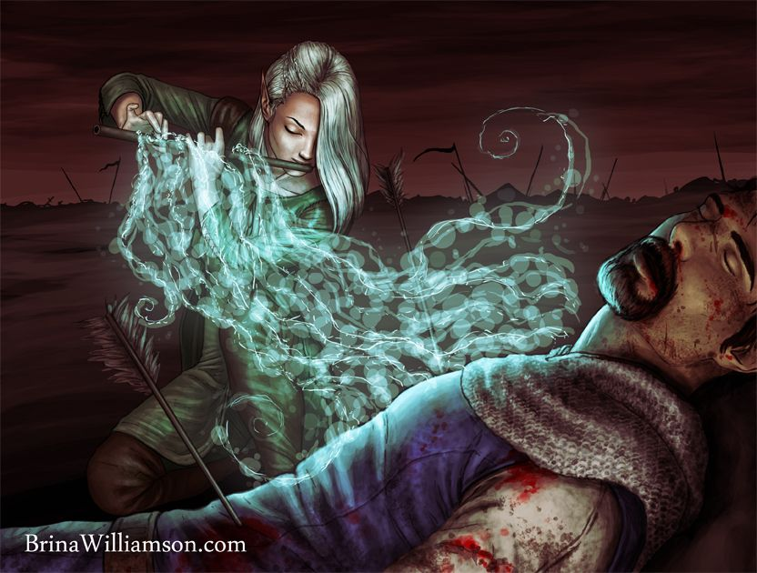
Имя | Духовная цапля Шочиц'Кель

Речь
 | Если убита Психея
 |  | Ничего, сразу нападет

 | Если Психея цела
 |  | Здравствуйте, Эрот вас уже ожидает
 |  | Дальше игнор

Способности
 | Похищение души - Своей песней на флейте, вытягивает душу из рандомного перса. Пока у того нет души, он не может использовать ману
 | Материлизация оружия - из души, похищенной ранее создается оружие, копирующее особенности перса с похищенной душой
 | Астрал - попавший под заклинание, уходит в астральный мир, и становится неуязвимым для физ атак, но более восприимчевым к маг атакам
Оружие
 | Флейта Душ
Фаза 1
 | Уходит в Астрал
 | Использует Похищение Души
 | Материализует оружие
 | Дальше пользуется Астралом на свое усмотрение, быстро и четко
 | А сама подвижный противник ближнего или дальнего боя

После смерти расстворяется будто состояла из воздуха и пара
 | Дропается Маска Цапли

